Mes actual
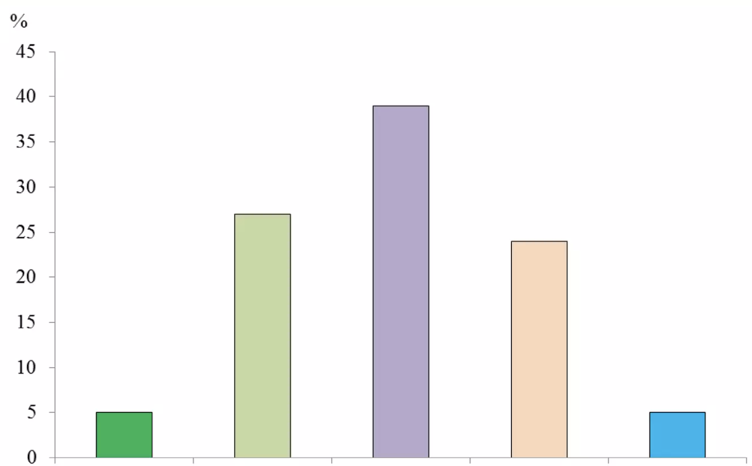
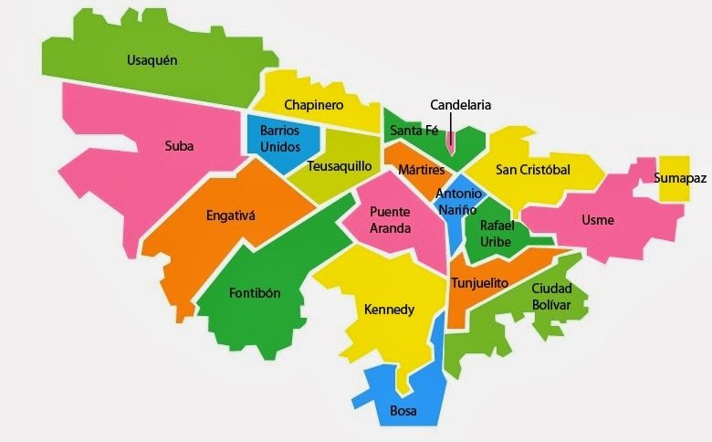
Mockup Tablero de Control
Seleccione una localidad |  |  | Resumen
 |  |  | TOTAL DE DATOS

 |  |  | 106467
 |  |  | % DISTINTOS

 |  |  | 36.4%
 |  |  | TOTAL AFILIADOS

 |  |  | ···
 |  |  |  |  | Malo | Medio Malo | Regular | Medio buena | Buena

 |  |  |  |  | ESTADO DE SALUD EN GENERAL
Distribución por sexo |  | Datos Salud |  |  | Enfermedad Mental por Edad
SEXO | PORCENTAJE / TOTAL | DATO | AÑO DE MUESTRA | AVERAGE | FECHA | CANTIDAD
Masculino | 53% | NPCFP1 | [Fecha] | 800 | >18 | 5%
Femenino | 47% | NPCFP12 | [Fecha] | 120 | 18-25 | 12%
 |  | NPCFP13F | [Fecha] | 50 | 25-30 | 8%
 |  | NPCFP14C | [Fecha] | 45 | 30-35 | 5%
 |  | NPCFP21A1 | [Fecha] | 500 | 45-55 | 25%
 |  | NPCFP21A2 | [Fecha] | 273 | 55-65 | 15%
 |  | NPCFP21A5 | [Fecha] | 120 | 65-75 | 20%
 |  | NPCFP21A6 | [Fecha] | 50 | 75> | 10%
 |  | NPCFP21A7 | [Fecha] | 100
 |  | NPCFP21A8 | [Fecha] | 78
 |  | NPCFP33G | [Fecha] | 50

